Sheet1
■履歴書の書き方について

 | ①誤字脱字がないことが、大前提。 ②枠からはみ出さないこと。今年度の企業さんから言われました。 ③見た目も重要 ・文字の大きさを統一 ・真っ直ぐになる様に

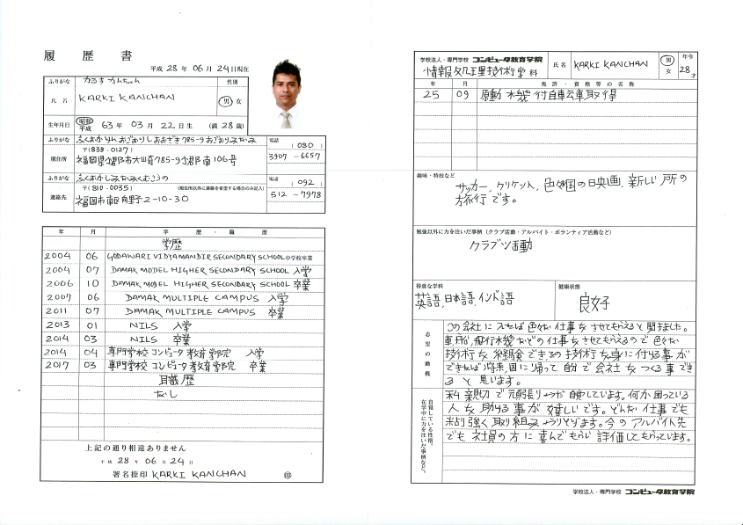

具体的に書く！
サッカーであれば、見るのが好きなのか、プレイするのが好きとか。
見るのが好きであれば、どのチームが好きとか、誰が好きなど。

どんなことをやったのか、どんなところに力を注いだかを具体的に書く。
（例）「アルバイトを始めた頃出来なかった事が、どの様な努力をした結果、今こんな事が出来る様になった」）

何故この会社に入社したいのかを具体的に！ （「この会社でなければ出来ない仕事」をアピール）

短所も書くこと。短所を並べて描くのでなく、短所を克服しようとしているところまで書く。

